Ejercicio 1
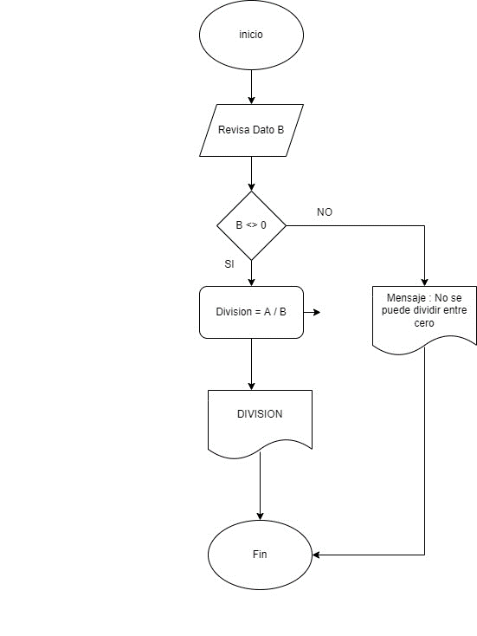

Se requiere realizar la división de dos números de la
siguiente manera A/B, el dato B nunca debe ser cero,
en dicho caso que se muestre un mensaje informando
que no se puede dividir entre cero.

Ejercicio 2
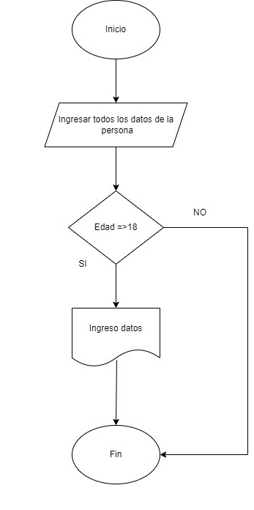

Se deben ingresar todos los datos de una persona
siempre y cuando la persona sea adulto, en el caso de
no cumplir esta condición, el proceso debe terminar,
para este caso tomaremos como adulto la persona
cuya edad sea a partir de 18 años.

Ejercicio 3
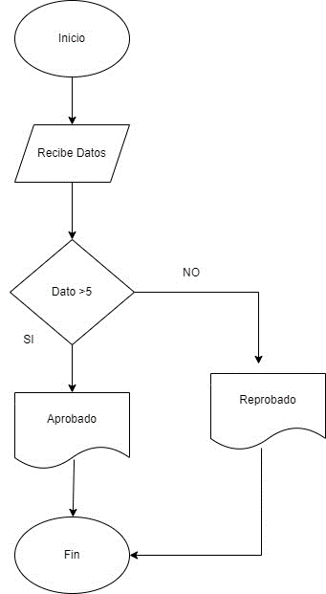

Se debe recibir una calificación, aquí no importa la
materia, solo el dato ingresado, en el caso que la
calificación sea mayor de 5, que se muestre un
mensaje que diga “Aprobado”, de lo contrario que
diga “Reprobado”

Ejercicio 4
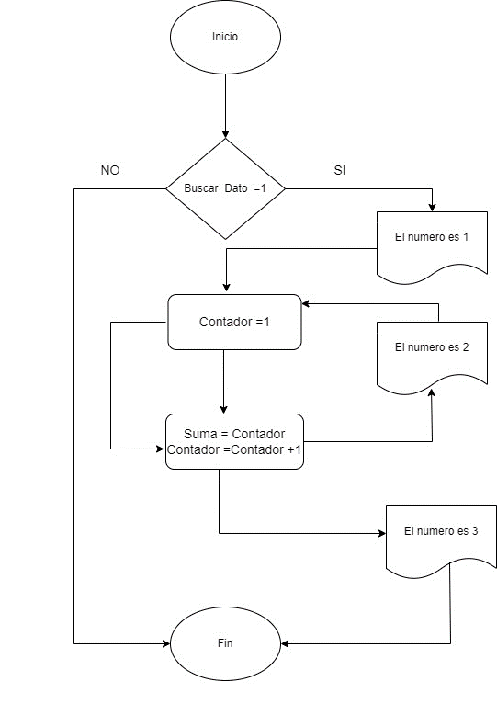

Se requiere un DF que muestre un dato que
comience en 1, que muestre un mensaje que diga “El
número es 1, luego que sume 1 a ese número y
muestre un mensaje que diga “El número es 2”, que
lo haga así hasta el número 3

Ejercicio 5
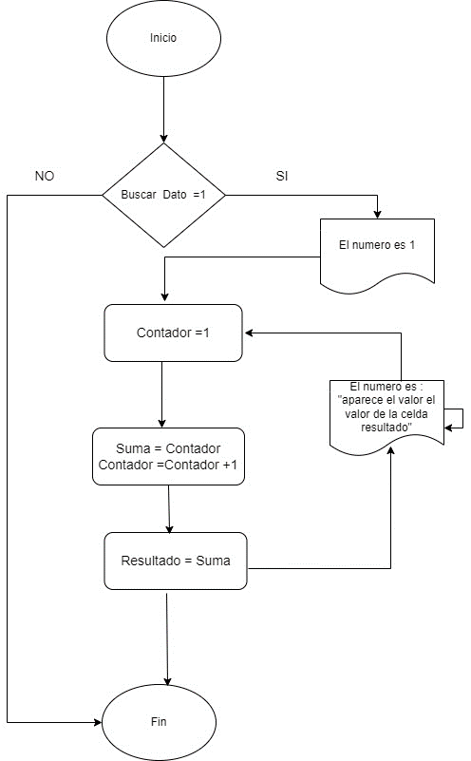

El mismo Ejercicio 4, en este caso que lo haga hasta
el 100.

